Forsíða
Umhverfisstofnun

 |  |  | Grænt bókhald
 |  |  |  | vegna ársins 2022

 |  | Fyrirtæki: |  | Landeldi hf

 |  |  |  |  | xx.xx.2023
 |  |  |  | Dagsetning
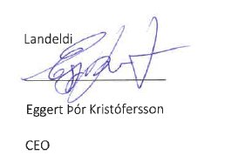

 |  | Undirskrift

 | Skýrslu þessa skal senda til Umhverfisstofnunar eða viðeigandi heilbrigðiseftirlits ásamt fylgiskjölum, þ.m.t. skýrslu stjórnar og skýrslu endurskoðanda, fyrir 1. júní 2021

Fiskeldi
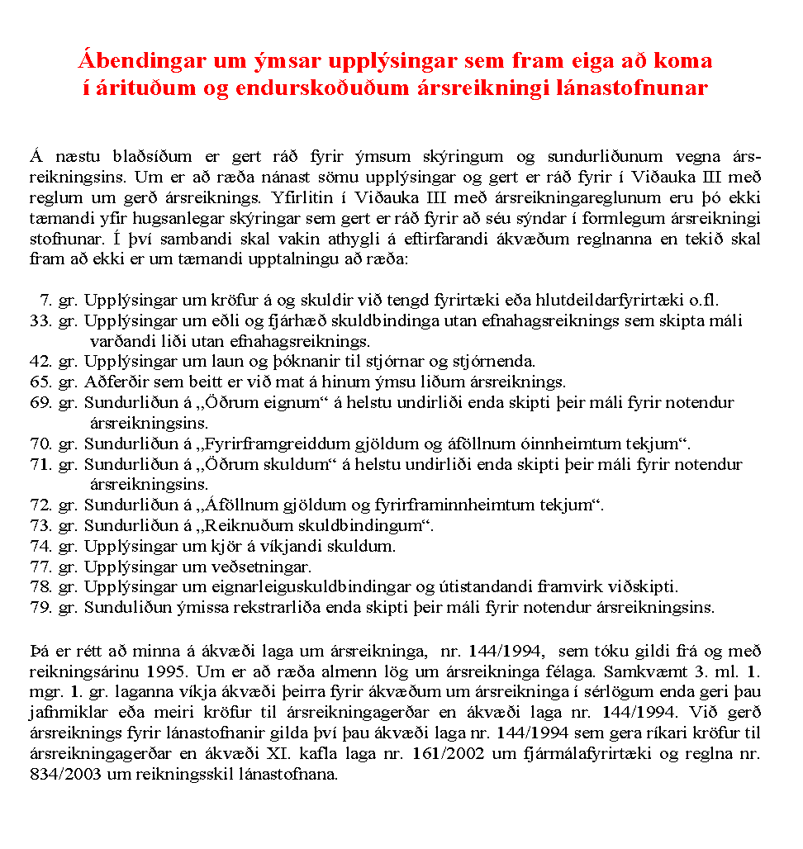
 |  |  | Nafn fyrirtækis og kennitala
 | Grænt bókhald 2022 |  | Landeldi ehf. 6504171510
6. | Sértæk skráning fyrir eldisstöðvar fisks, alifugla eða svína
 |  |  |  | Öxnalækur | Laxabraut
 |  |  | Skýring | Magn (bókhaldsár) | Magn (meðalár) | Eining
 | 6.1. | Tegund eldis | lax/salmon salar |  |  | kíló
 | 6.2. | Framleiðslumagn |  | 77.070 | 108.786 | kíló
 | 6.3. | Fóðurnotkun |  | 70461 | 187927 | kíló
 | 6.4. | Fóðurgerð
 |  |  | Ewos micro 05 | 4798.59 | 0 | kíló
 |  |  | Ewos micro 0,15 | 1059.721 | 0 | kíló
 |  |  | Ewos micro 40 | 163.2 | 0 | kíló
 |  |  | Ewos start 1 | 2663.15 | 0 | kíló
 |  |  | mini 2mm | 2763 | 0 | kíló
 |  |  | Nutra sprint 0,5 | 202.67 | 0 | kíló
 |  |  | Nutra sprint 0,8 | 593.02 | 0 | kíló
 |  |  | Nutra sprint 1,0 | 3594.8 | 0 | kíló
 |  |  | Nutra olympic 1,2 | 3129.2 | 0 | kíló
 |  |  | Nutra olympic 1,5 | 7953.63 | 0 | kíló
 |  |  | Nutra olympic 2 | 21444.6 | 0 | kíló
 |  |  | Nutra olympic 3 | 13802.8 | 70759 | kíló
 |  |  | Nutra olympic 4 | 0 | 17105 | kíló
 |  |  | Bleikja natur | 3854
 |  |  | Nutra olympic 5 | 0 | 0 | kíló
 |  |  | Nutra RC 2 | 0 | 0 | kíló
 |  |  | Nutra RC 3 | 13802.8 | 0 | kíló
 |  |  | Nutra RC 4 | 0 | 0 | kíló
 |  |  | Nutra RC 5 | 0 | 0 | kíló
 |  |  | Protec RC 3 | 0 | 0 | kíló
 |  |  | Protec RC 50A 4 | 0 | 0 | kíló
 |  |  | Armor RC 50A 4 | 0 | 0 | kíló
 |  |  | Armor RC 50A 5 | 0 | 0 | kíló
 |  |  | Nutra Lumina 70A 3 | 0 | 0 | kíló
 |  |  | Optimax 1200 E vitamin | 0 | 0 | kíló
 |  |  | Optimax 1200 | 0 | 0 | kíló
 |  |  | Altra RCX 150-50A 4 | 0 | 0 | kíló
 |  |  | Altra RCX 300-50A 5 | 0 | 36991 | kíló
 |  |  | Altra RCX 600-50A 7 | 0 | 14825 | kíló
 | 6.5. | Sundurliðun á aðföngum
 | 6.6. | Sundurliðun á notkun hættulegra efna |  |  |  | lítrar
 |  |  | Virocid | 40 | 40 | lítrar
 |  |  | Alox DMS kvoða |  | 50
 |  |  | Freeze protect |  | 50
 |  |  | Kick start lífrænn sótthreinsir |  | 20
 |  |  | Kenosan | 22 | 44 | lítrar
 | 6.7. | Sundurliðun á losun mengandi efna
 | 6.8. | Sundurliðun á meðhöndlun úrgangs
 | 6.9. | Sundurliðun á notkun lyfja |  | 0 | 0 | lítrar
 |  |  | AlphaJect 5,3 | 100 | 0 | lítrar
 |  |  | Tricain Vet | 4 | 0 | kg
 |  |  | Optomease vet | 7 | 0 | litrar
 |  |  | Benzoak vet | 17 | 0 | litrar
 |  |  | Aq. Formaldehyde | 50 | 0 | litrar
 | 6.10. | Tegund viðtaka eftir starfsstöðvum | Á - Öxnalækur
 |  |  | Sjór - Laxabraut

